総括表
令和7年度交差点交通量調査報告書
交差点名 |  |  |  | №52 入江橋 【R015-03】 | 調査年月日 | 2025-11-20 | 天候 | 晴れ 一時 曇り | 52
所在地 |  |  |  | 神奈川区子安通1丁目 | 調査時間帯 | 7:00～19:00（12時間合計） |  |  | 入江橋
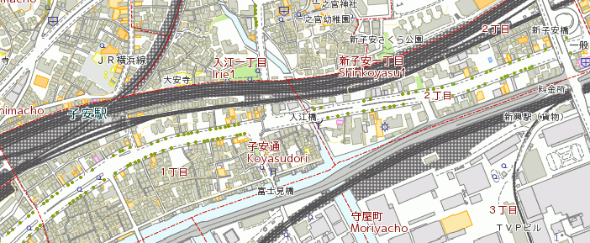
 |  |  |  |  |  |  |  |  | R015-03
 |  |  |  |  |  |  |  |  | 神奈川区子安通1丁目
 |  |  |  |  |  |  |  |  | 2025-11-20
 |  |  |  |  |  |  |  |  | 晴れ 一時 曇り

入江橋

出典：神奈川区民生活マップ

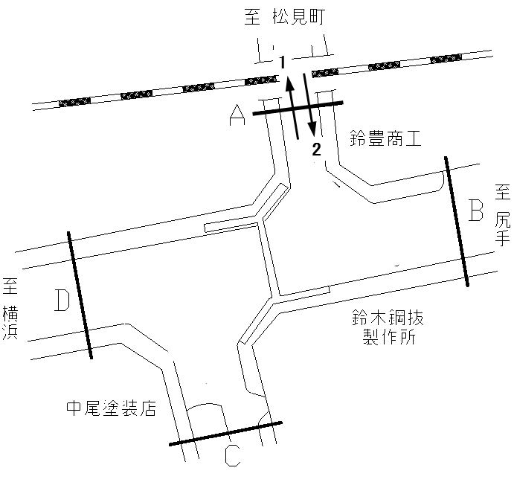

方向別交通量集計表
断面 | 方向 | 大型計 | 小型計 | 合計
A | 1 | 554 | 4,417 | 4,971
 | 2 | 556 | 2,620 | 3,176
 | 計 | 1,110 | 7,037 | 8,147

断面別
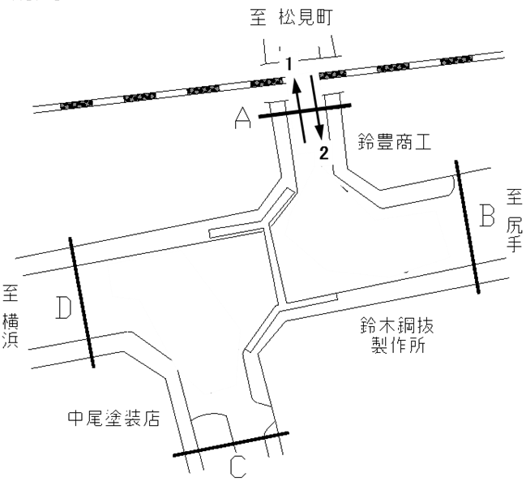
自 動 車 交 通 量 調 査 結 果 集 計 表
 | 調査年月日 |  |  |  |  |  |  |  |  | 調 査 方 向 案 内 図
 | 2025-11-20
 | 調査時間
 | 7：00～19：00（12時間）
 | 天候
 | 晴れ 一時 曇り
 | 調査地点
 | №52 入江橋 【R015-03】

 | 方向 | 方向１ |  |  |  |  | 方向２ |  |  |  |  | 方向 | 断面計Ａ
 | 種別 | 小型車 | 大型車 | 合計 | 大型車 | 時間 | 小型車 | 大型車 | 合計 | 大型車 | 時間 | 種別 | 小型車 | 大型車 | 合計 | 大型車 | 時間
 |  | 計 | 計 |  | 混入率 | 比率 | 計 | 計 |  | 混入率 | 比率 |  | 計 | 計 |  | 混入率 | 比率
 | 時間帯 | [台] | [台] | [台] | [％] | [％] | [台] | [台] | [台] | [％] | [％] | 時間帯 | [台] | [台] | [台] | [％] | [％]
 | 7:00～ 8:00 | 349 | 58 | 407 | 14.3 | 8.2 | 272 | 60 | 332 | 18.1 | 10.5 | 7:00～ 8:00 | 621 | 118 | 739 | 16.0 | 9.1
 | 8:00～ 9:00 | 366 | 58 | 424 | 13.7 | 8.5 | 279 | 66 | 345 | 19.1 | 10.9 | 8:00～ 9:00 | 645 | 124 | 769 | 16.1 | 9.4
 | 9:00～10:00 | 309 | 54 | 363 | 14.9 | 7.3 | 212 | 66 | 278 | 23.7 | 8.8 | 9:00～10:00 | 521 | 120 | 641 | 18.7 | 7.9
 | 10:00～11:00 | 298 | 49 | 347 | 14.1 | 7.0 | 179 | 74 | 253 | 29.2 | 8.0 | 10:00～11:00 | 477 | 123 | 600 | 20.5 | 7.4
 | 11:00～12:00 | 355 | 48 | 403 | 11.9 | 8.1 | 210 | 65 | 275 | 23.6 | 8.7 | 11:00～12:00 | 565 | 113 | 678 | 16.7 | 8.3
 | 12:00～13:00 | 339 | 40 | 379 | 10.6 | 7.6 | 206 | 53 | 259 | 20.5 | 8.2 | 12:00～13:00 | 545 | 93 | 638 | 14.6 | 7.8
 | 13:00～14:00 | 326 | 46 | 372 | 12.4 | 7.5 | 186 | 47 | 233 | 20.2 | 7.3 | 13:00～14:00 | 512 | 93 | 605 | 15.4 | 7.4
 | 14:00～15:00 | 374 | 56 | 430 | 13.0 | 8.7 | 194 | 39 | 233 | 16.7 | 7.3 | 14:00～15:00 | 568 | 95 | 663 | 14.3 | 8.1
 | 15:00～16:00 | 387 | 56 | 443 | 12.6 | 8.9 | 208 | 39 | 247 | 15.8 | 7.8 | 15:00～16:00 | 595 | 95 | 690 | 13.8 | 8.5
 | 16:00～17:00 | 414 | 49 | 463 | 10.6 | 9.3 | 261 | 21 | 282 | 7.4 | 8.9 | 16:00～17:00 | 675 | 70 | 745 | 9.4 | 9.1
 | 17:00～18:00 | 468 | 22 | 490 | 4.5 | 9.9 | 228 | 15 | 243 | 6.2 | 7.7 | 17:00～18:00 | 696 | 37 | 733 | 5.0 | 9.0
 | 18:00～19:00 | 432 | 18 | 450 | 4.0 | 9.1 | 185 | 11 | 196 | 5.6 | 6.2 | 18:00～19:00 | 617 | 29 | 646 | 4.5 | 7.9
 | 12時間計 | 4,417 | 554 | 4,971 | 11.1 | 100.0 | 2,620 | 556 | 3,176 | 17.5 | 100.0 | 12時間計 | 7,037 | 1,110 | 8,147 | 13.6 | 100.0

変動図
 | 調査年月日 | 調 査 方 向 案 内 図
 | 2025-11-20
 | 調査時間
 | 7：00～19：00（12時間）
 | 調査地点
 | №52 入江橋 【R015-03】
 | 凡例
小型車
大型車混入率
大型車
 | 方向１ |  | 方向１ |  |  |  | 方向２ |  |  |  | 断面計Ａ
 |  |  |  | 小型車 | 大型車 | 大型車混入率 |  | 小型車 | 大型車 | 大型車混入率 |  | 小型車 | 大型車 | 大型車混入率
 |  |  | 7-8 | 349 | 58 | 14.3 | 7-8 | 272 | 60 | 18.1 | 7-8 | 621 | 118 | 16.0
 |  |  | 8-9 | 366 | 58 | 13.7 | 8-9 | 279 | 66 | 19.1 | 8-9 | 645 | 124 | 16.1
 |  |  | 9-10 | 309 | 54 | 14.9 | 9-10 | 212 | 66 | 23.7 | 9-10 | 521 | 120 | 18.7
 |  |  | 10-11 | 298 | 49 | 14.1 | 10-11 | 179 | 74 | 29.2 | 10-11 | 477 | 123 | 20.5
 |  |  | 11-12 | 355 | 48 | 11.9 | 11-12 | 210 | 65 | 23.6 | 11-12 | 565 | 113 | 16.7
 |  |  | 12-13 | 339 | 40 | 10.6 | 12-13 | 206 | 53 | 20.5 | 12-13 | 545 | 93 | 14.6
 |  |  | 13-14 | 326 | 46 | 12.4 | 13-14 | 186 | 47 | 20.2 | 13-14 | 512 | 93 | 15.4
 |  |  | 14-15 | 374 | 56 | 13.0 | 14-15 | 194 | 39 | 16.7 | 14-15 | 568 | 95 | 14.3
 |  |  | 15-16 | 387 | 56 | 12.6 | 15-16 | 208 | 39 | 15.8 | 15-16 | 595 | 95 | 13.8
 |  |  | 16-17 | 414 | 49 | 10.6 | 16-17 | 261 | 21 | 7.4 | 16-17 | 675 | 70 | 9.4
 |  |  | 17-18 | 468 | 22 | 4.5 | 17-18 | 228 | 15 | 6.2 | 17-18 | 696 | 37 | 5.0
 |  |  | 18-19 | 432 | 18 | 4.0 | 18-19 | 185 | 11 | 5.6 | 18-19 | 617 | 29 | 4.5
 | 方向２

 | 断面計Ａ

自 動 車 交 通 量 時 間 変 動 図

